tensorflow
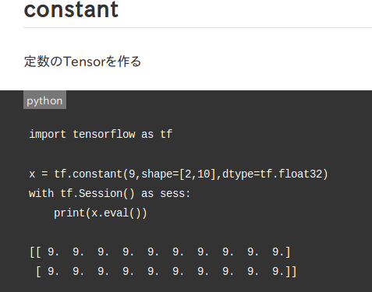
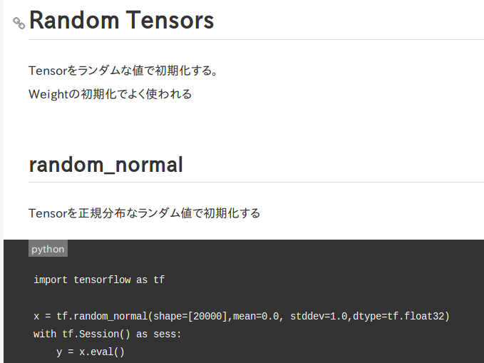
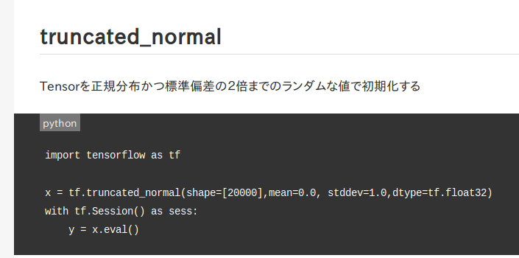
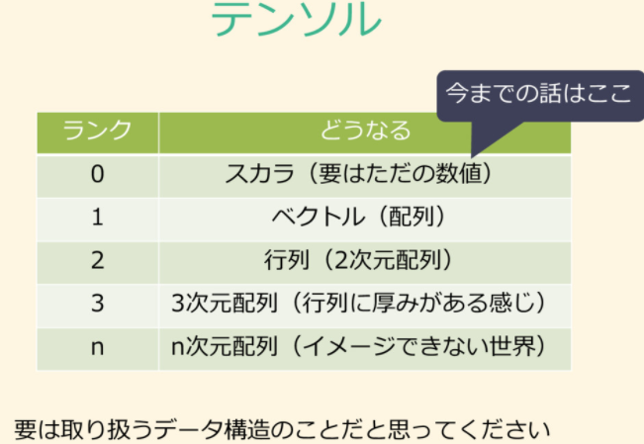
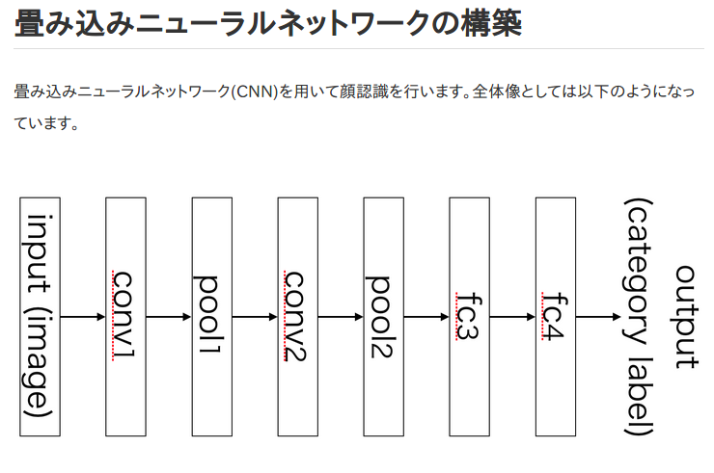
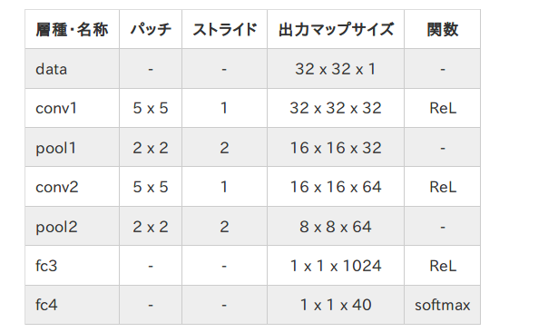
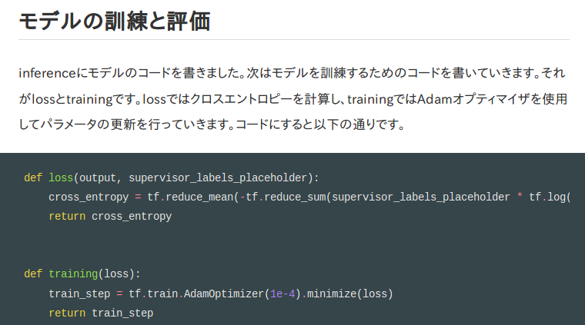
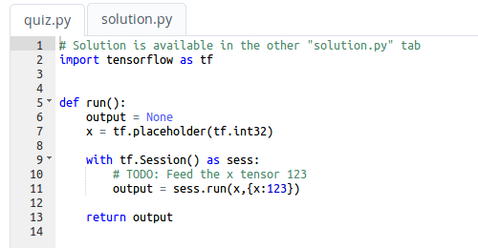

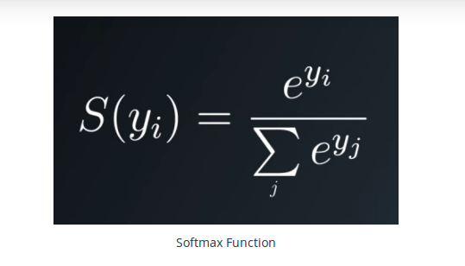

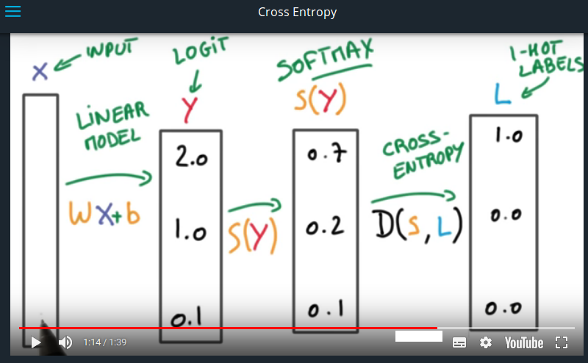

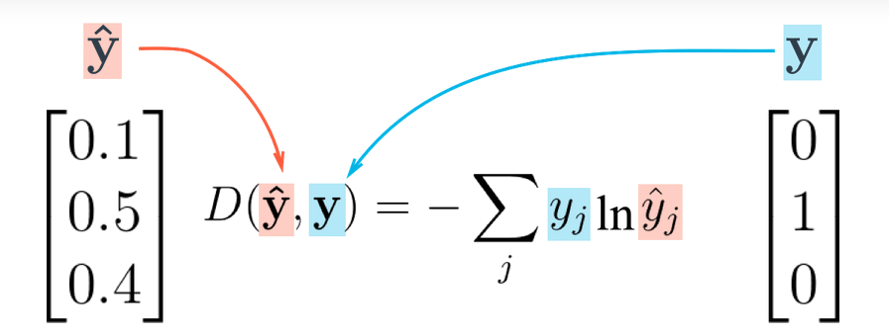

SoftMax
スコアを確率に変える処理

実値は配列で指定

#Print the cross entropy using softmax_data and one_hot_data.
import tensorflow as tf
softmax_data = [0.7, 0.2, 0.1]
one_hot_data = [1.0, 0.0, 0.0]
softmax = tf.placeholder(tf.float32)
one_hot = tf.placeholder(tf.float32)
# TODO: Print cross entropy from session
cross_entropy = -tf.reduce_sum(tf.multiply(one_hot,tf.log(softmax )))
with tf.Session() as SE:
print(SE.run(cross_entropy, feed_dict={softmax: softmax_data, one_hot: one_hot_data}))
データを扱うための
カプセルを定義(place_holder)
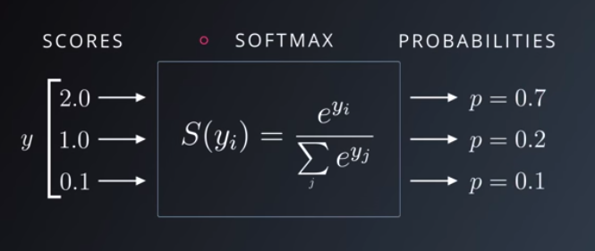

カプセル単位で処理内容を定義
(関数処理)

withを用いたセッション処理
（内部データの自動オープン・クローズ）

With asで指定したステートメントに対して
実行関数runを呼び出し
※実値は辞書で与える（引数指定）⇔先の配列を辞書化する

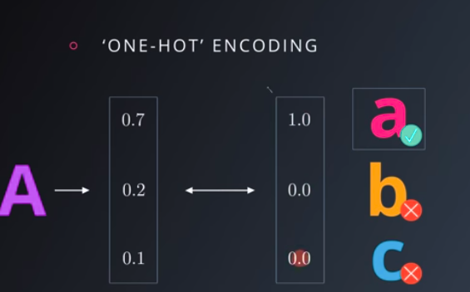

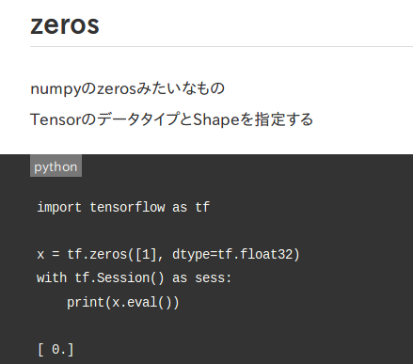
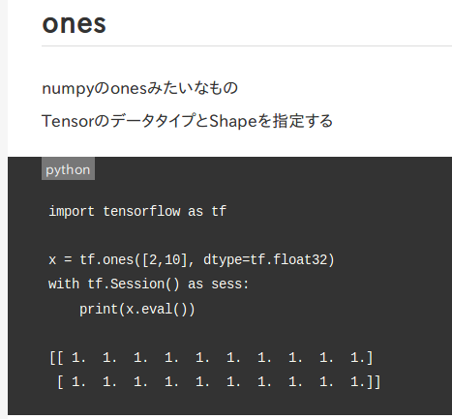

# Remove the previous weights and bias
tf.reset_default_graph()

TensorFlowでは、クラスを使用して進捗状況を保存することができます
tf.train.Saver。
このクラスは、tf.Variableファイルシステムにファイルを
保存する機能を提供します。

OneHotEncodingを
無駄なく行うためのテクニックが
クロスエントロピー
（対数を利用する）

miniflow
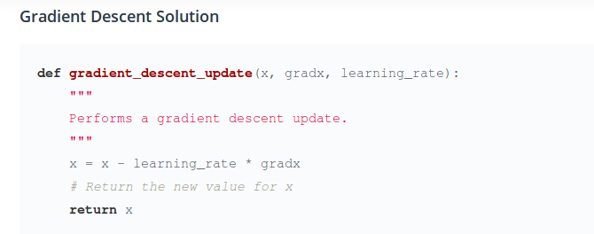
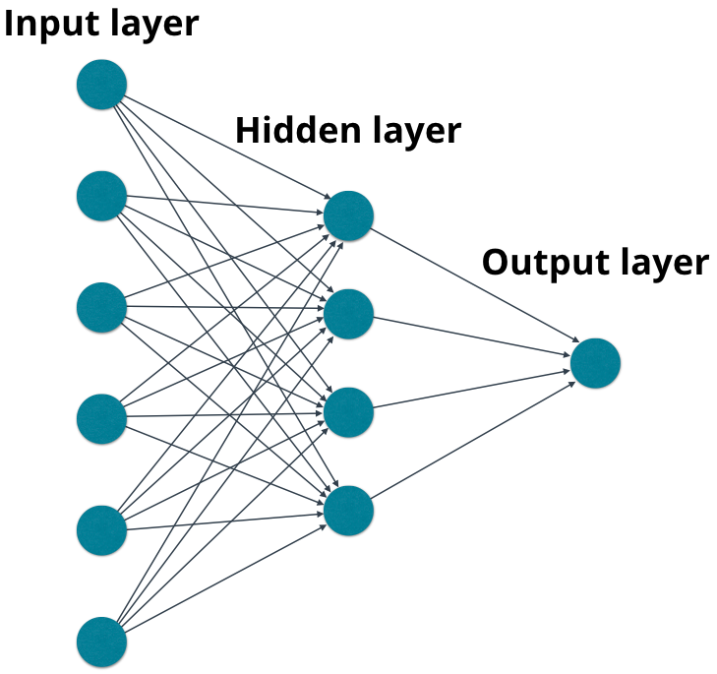

from miniflow import *
x, y = Input(), Input()
f = Add(x, y)
feed_dict = {x: 10, y: 5}
sorted_nodes = topological_sort(feed_dict)
output = forward_pass(f, sorted_nodes)
# NOTE: because topological_sort set the values for the `Input` nodes we could also access
# the value for x with x.value (same goes for y).
print("{} + {} = {} (according to miniflow)".format(feed_dict[x], feed_dict[y], output))

データを扱うための
カプセルを定義(Input)

カプセル単位で処理内容を定義
(関数処理)

miniflowでの実処理は foward_passのコールで行う
※foward_passへのデータ引き渡しはtopological_callで生成した群を適用
※topological_callへの実値引き渡しは辞書で行う⇔配列データの辞書化が必要

NeuralNet
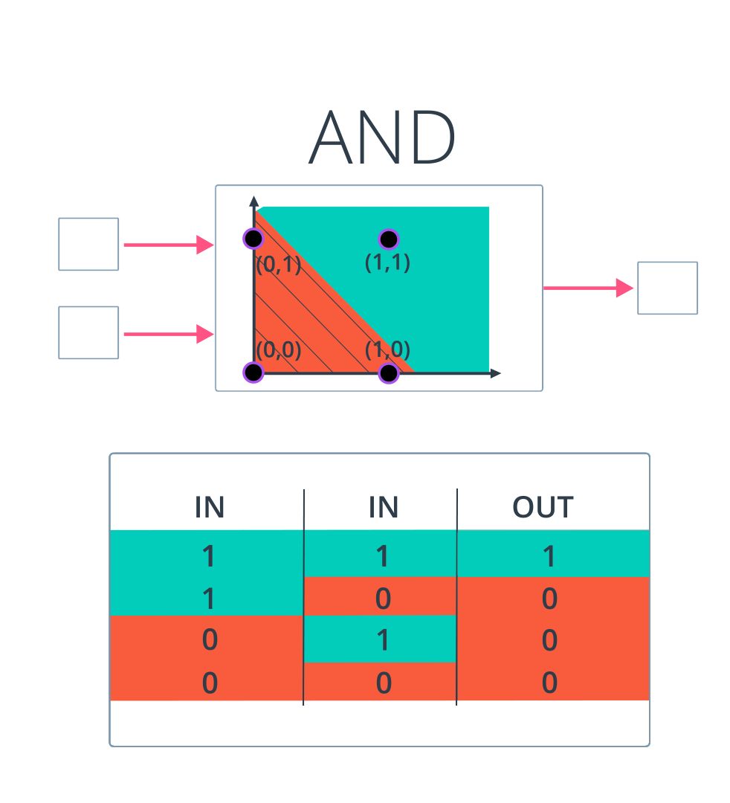
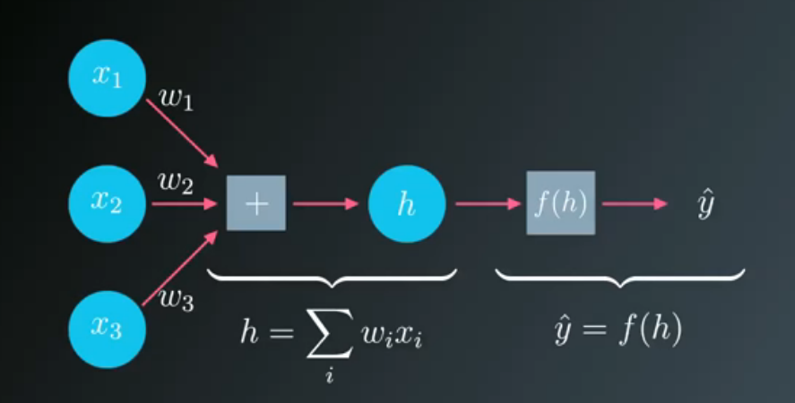
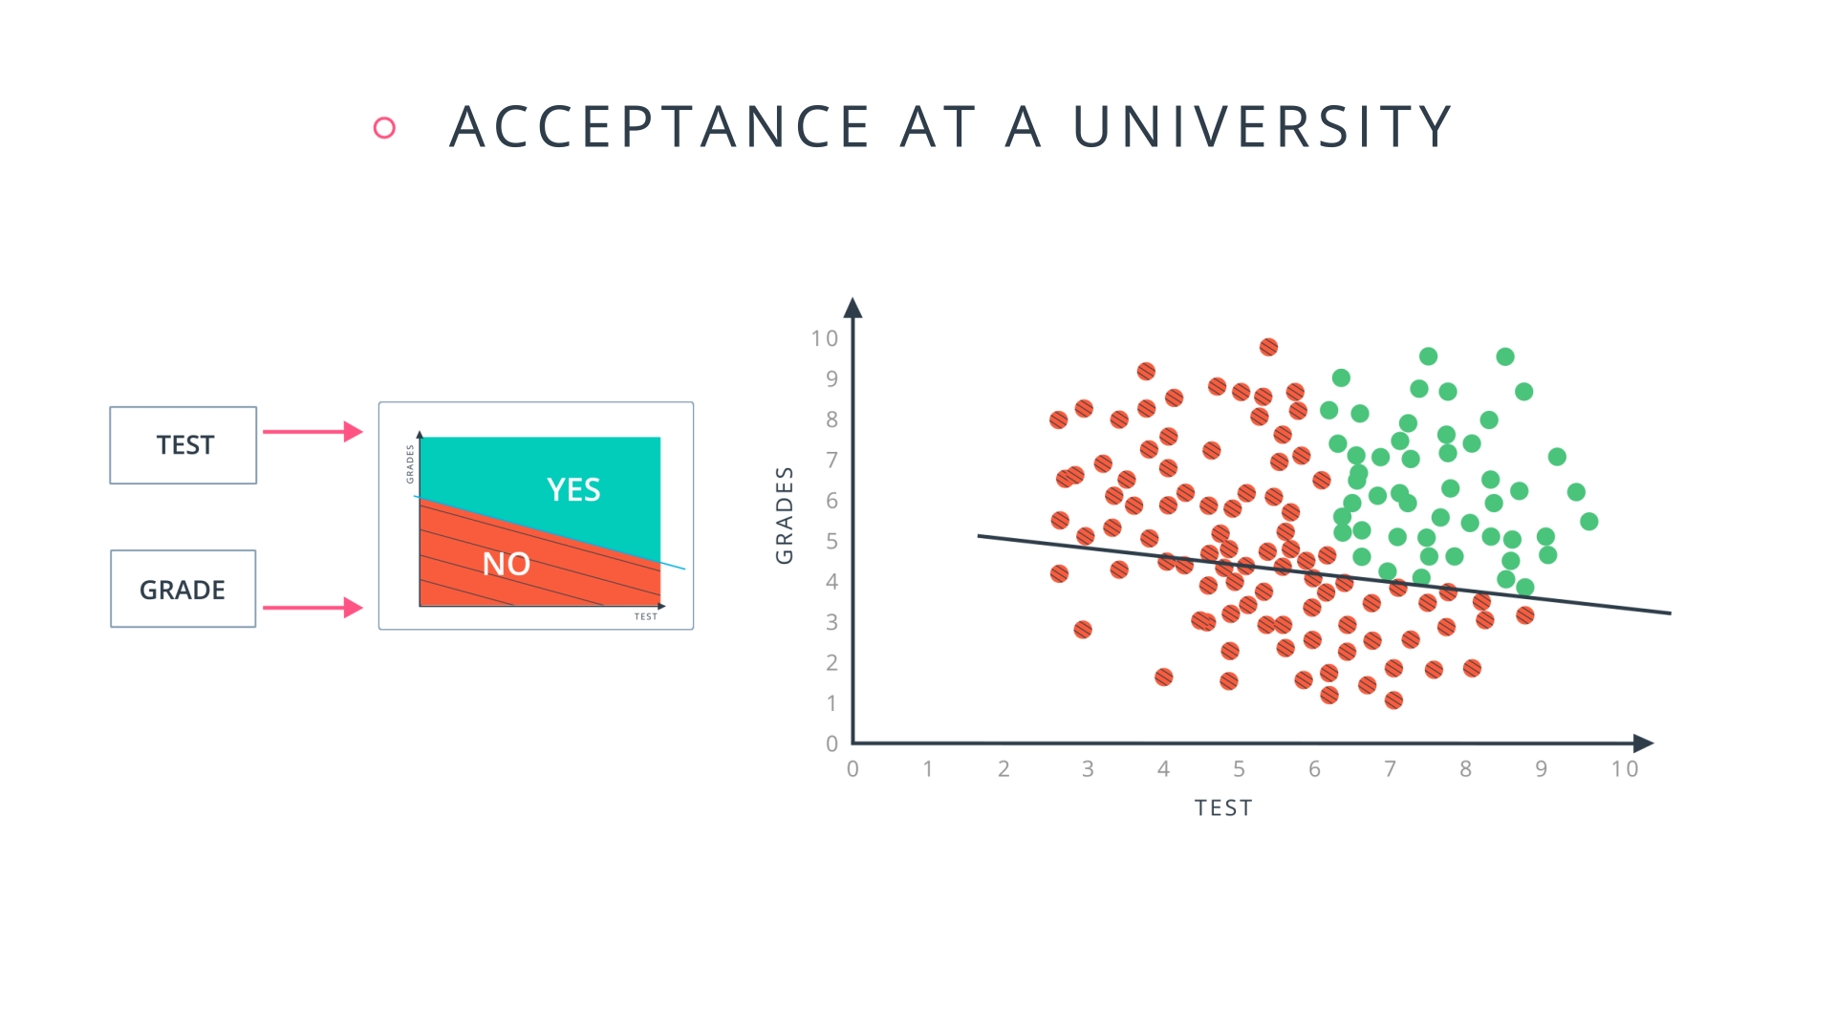

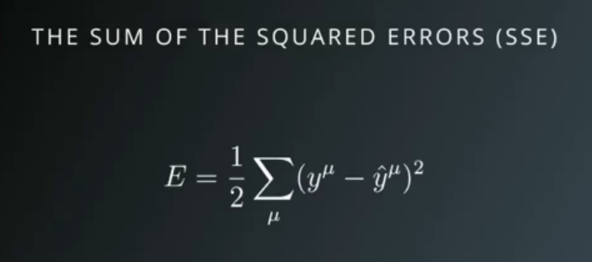

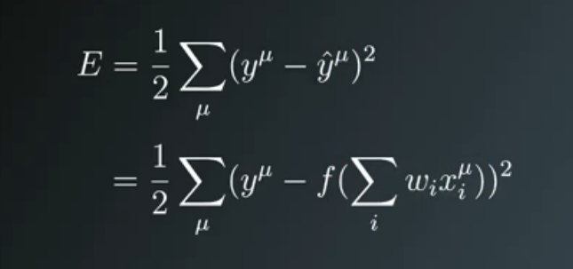

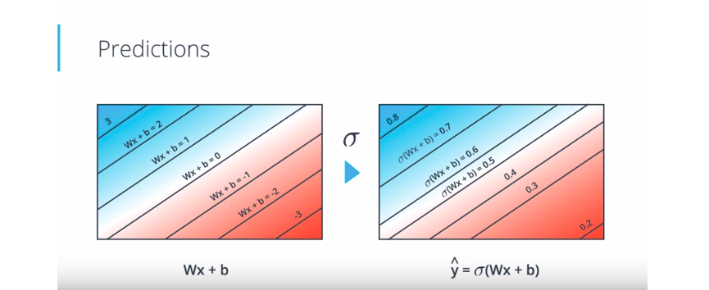

import numpy as np
def xsigmoid(x):
"""
Calculate sigmoid
"""
return 1 / (1 + np.exp(-x))
def xsigmoid_pr(x):
sg= 1 / (1 + np.exp(-x))
return sg*(1-sg)
from data_prep import features, targets, features_test, targets_test
np.random.seed(21)
# Hyperparameters
n_hidden = 2 # number of hidden units
epochs = 900
learnrate = 0.005
n_records, n_features = features.shape
last_loss = None
# Initialize weights
weights_input_hidden = np.random.normal(scale=1 / n_features ** .5,
size=(n_features, n_hidden))
weights_hidden_output = np.random.normal(scale=1 / n_features ** .5,
size=n_hidden)
for e in range(epochs):
del_w_input_hidden = np.zeros(weights_input_hidden.shape)
del_w_hidden_output = np.zeros(weights_hidden_output.shape)
for x, y in zip(features.values, targets):
## Forward pass ##
# TODO: Calculate the output
hidden_input = np.dot(x, weights_input_hidden)
hidden_output = xsigmoid(hidden_input)
HW=np.dot(hidden_output,weights_hidden_output)
output = xsigmoid(HW)
## Backward pass ##
# TODO: Calculate the error
error = y - output
# TODO: Calculate error gradient in output unit
output_error = error *output*(1-output)
# TODO: propagate errors to hidden layer
hidden_error = np.dot(output_error, weights_hidden_output) * \
xsigmoid_pr(hidden_input)
# TODO: Update the change in weights
del_w_hidden_output += output_error * hidden_output
del_w_input_hidden += hidden_error * x[:, None]
# TODO: Update weights
weights_input_hidden += learnrate * del_w_input_hidden / n_records
weights_hidden_output += learnrate * del_w_hidden_output / n_records
# Printing out the mean square error on the training set
if e % (epochs / 10) == 0:
hidden_output = xsigmoid(np.dot(x, weights_input_hidden))
out = xsigmoid(np.dot(hidden_output,
weights_hidden_output))
loss = np.mean((out - targets) ** 2)
if last_loss and last_loss < loss:
print("Train loss: ", loss, " WARNING - Loss Increasing")
else:
print("Train loss: ", loss)
last_loss = loss
# Calculate accuracy on test data
hidden = xsigmoid(np.dot(features_test, weights_input_hidden))
out = xsigmoid(np.dot(hidden, weights_hidden_output))
predictions = out > 0.5
accuracy = np.mean(predictions == targets_test)
print("Prediction accuracy: {:.3f}".format(accuracy))

シグモイドをσ式で使用すれば
Y^を確率で出力できる。
シグモイドをYとすると シグモイド微分値は 結局 Y*(1-Y)と等価となる
Y'=Y*(1-Y) あるいは f'(x)=f(x)*(1-f(x))

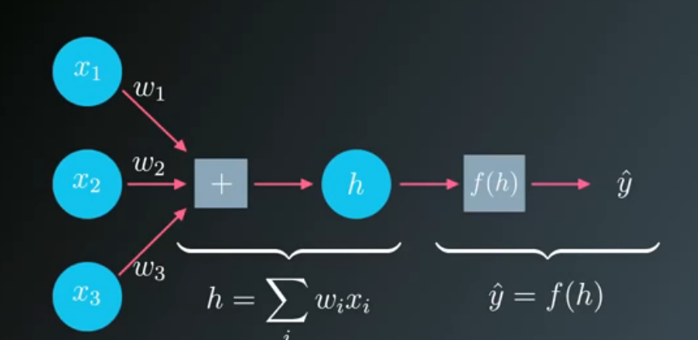



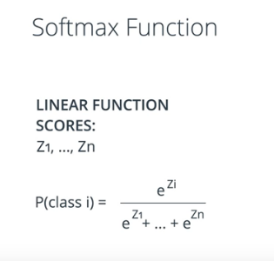
入力はg(x)=∑(w/x)
出力はY^=f(x)=sig(g(x)) ⇔ output
Y-Y^ ⇔ error
δ=（Y-Y^）*f'(x) =∑(w/x) sig'(w*x)
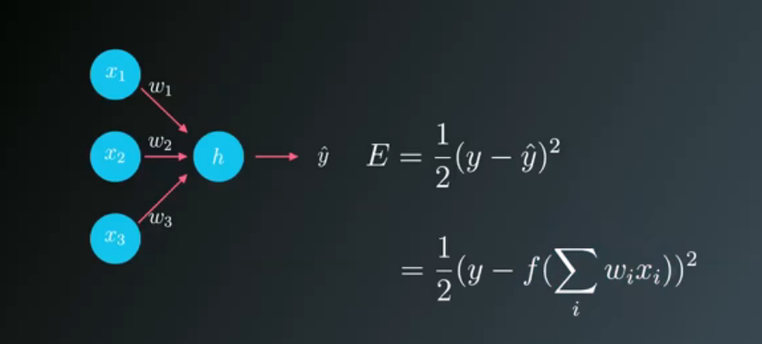

yとｙ＾の比較はシグモイド
複数変数の比較はソフトマップ
ソフトマップに２変数とする際の意味合いは
シグモイドと等価（証明は難しく割愛）

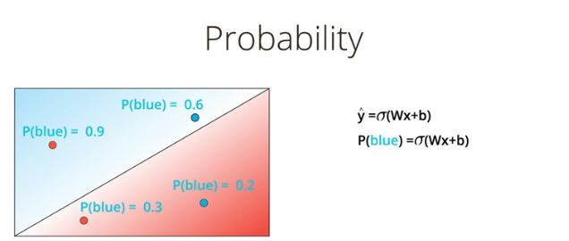
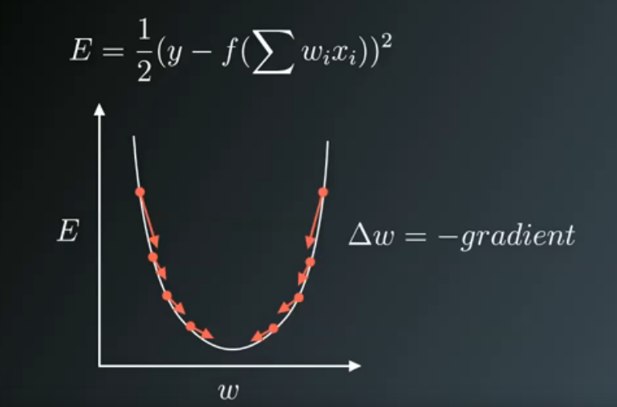

シグモイドの出力を
発生頻度・確率・予測値に見立てる

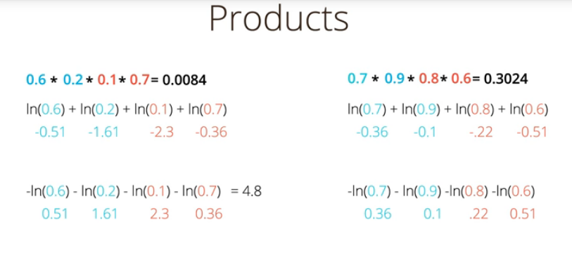

確率の総和を
対数に置き換えて計算
→モデルの発生頻度
（値が大きいほどしばしば発生）

確率の総和を
負の対数に置き換えて計算
→クロスエントロピ
値が小さいほど正確なモデル、
大きいほど曖昧

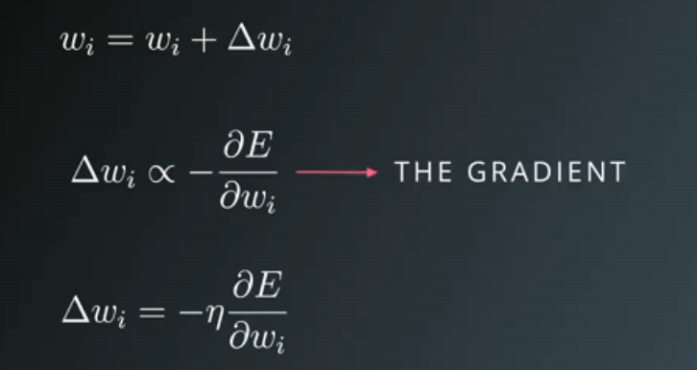
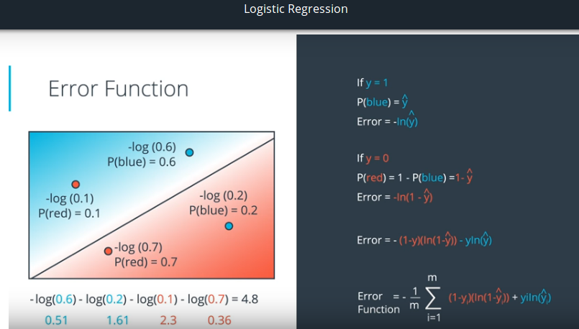

クロスエントロピーが小さいほど
確率が高く正確なモデル

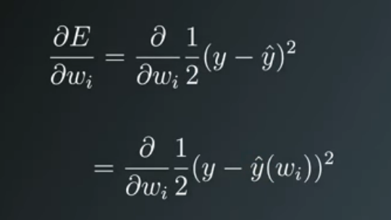

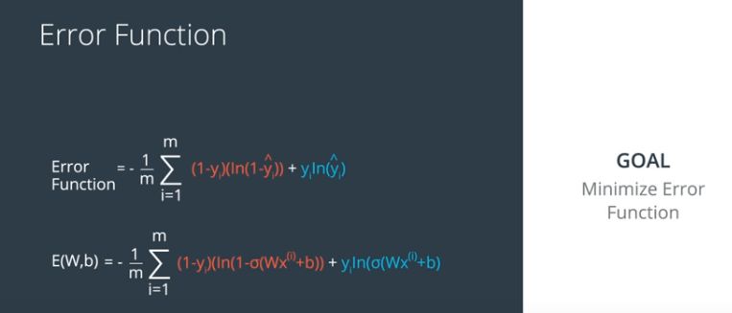

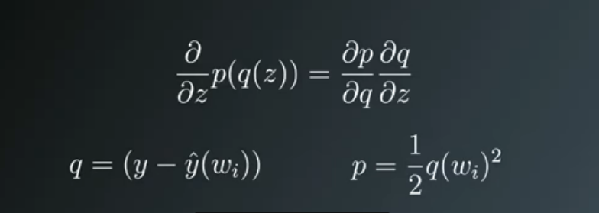

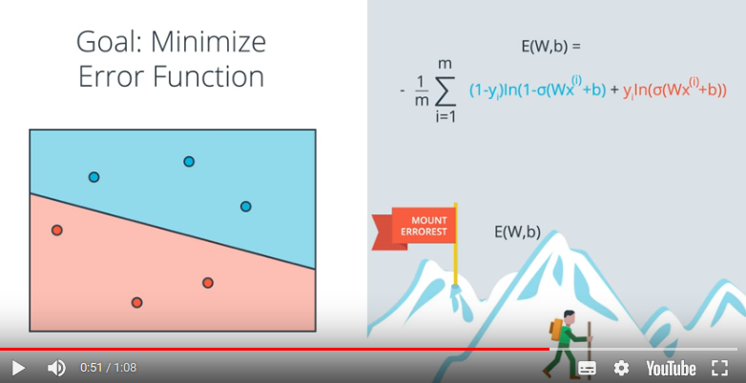

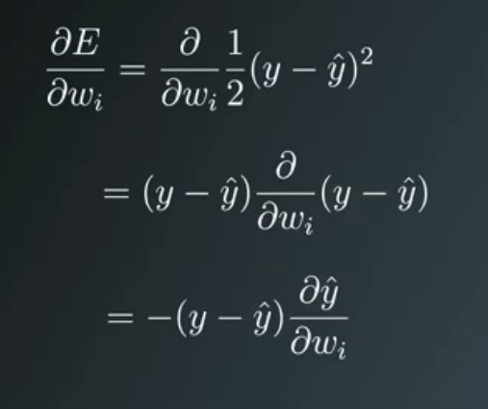

Now I'll write this out in code for the case of only one output unit. We'll also be using the sigmoid as the activation function f(h)f(h)f(h).

# Defining the sigmoid function for activations
def sigmoid(x):
return 1/(1+np.exp(-x))

# Derivative of the sigmoid function
def sigmoid_prime(x):
return sigmoid(x) * (1 - sigmoid(x))

# Input data
x = np.array([0.1, 0.3])
# Target
y = 0.2
# Input to output weights
weights = np.array([-0.8, 0.5])

# The learning rate, eta in the weight step equation
learnrate = 0.5

# The neural network output (y-hat)
nn_output = sigmoid(x[0]*weights[0] + x[1]*weights[1])
# or nn_output = sigmoid(np.dot(x, weights))

# output error (y - y-hat)
error = y - nn_output

# error term (lowercase delta)
error_term = error * sigmoid_prime(np.dot(x,weights))

# Gradient descent step
del_w = [ learnrate * error_term * x[0],
learnrate * error_term * x[1]]
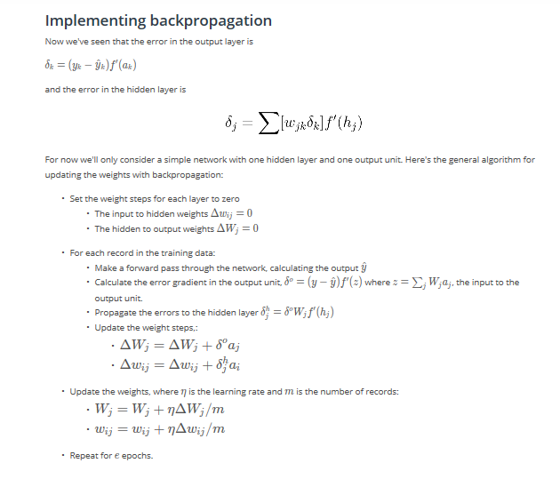
# or del_w = learnrate * error_term * x

deep_learning
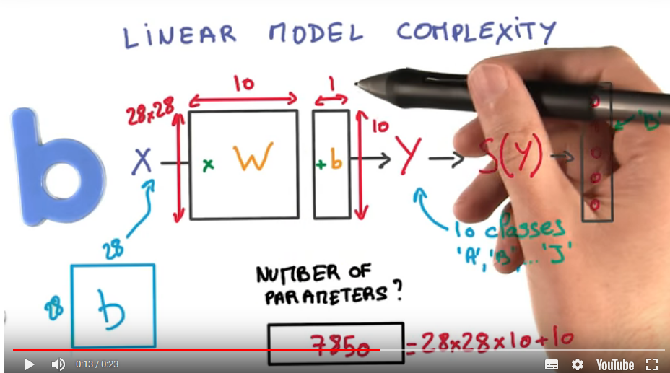

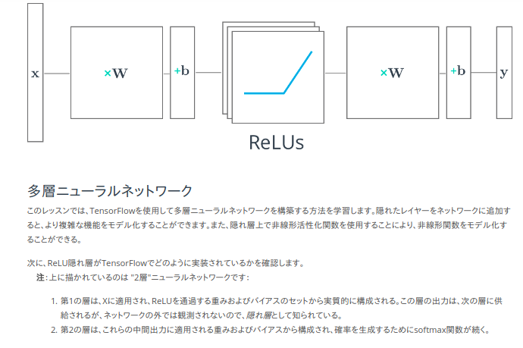
# Solution is available in the other "solution.py" tab
import tensorflow as tf
output = None
hidden_layer_weights = [
[0.1, 0.2, 0.4],
[0.4, 0.6, 0.6],
[0.5, 0.9, 0.1],
[0.8, 0.2, 0.8]]
out_weights = [
[0.1, 0.6],
[0.2, 0.1],
[0.7, 0.9]]
# Weights and biases
weights = [
tf.Variable(hidden_layer_weights),
tf.Variable(out_weights)]
biases = [
tf.Variable(tf.zeros(3)),
tf.Variable(tf.zeros(2))]
# Input
features = tf.Variable([[1.0, 2.0, 3.0, 4.0], [-1.0, -2.0, -3.0, -4.0], [11.0, 12.0, 13.0, 14.0]])
# TODO: Create Model
hidden_layer = tf.add(tf.matmul(features, weights[0]), biases[0])
hidden_layer = tf.nn.relu(hidden_layer)
logits = tf.add(tf.matmul(hidden_layer, weights[1]), biases[1])
# TODO: Print session results
with tf.Session() as sess:
sess.run(tf.global_variables_initializer())
print(sess.run(logits))

initではなくVariableで宣言

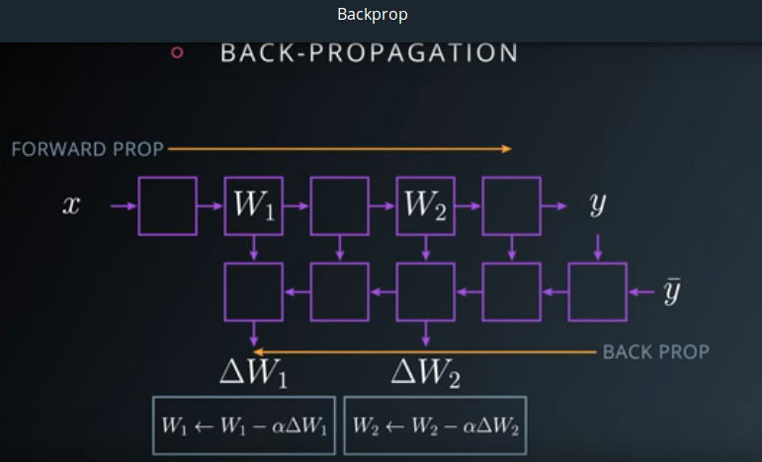

MNISTは28×28ピクセルの手書き数字のデータセット。
Deep Learning界隈の人は、とりあえずベンチマークとして使うことが多い。

CNN
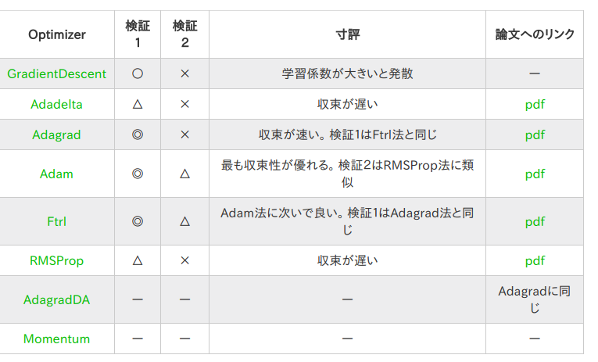
14x14x20です。
数式を使って新しい高さと幅を得ることができます：
(32 - 8 + 2 * 1)/2 + 1 = 14
(32 - 8 + 2 * 1)/2 + 1 = 14
新しい深度はフィルタの数に等しく、これは20です。
これは次のコードに対応します：
input = tf.placeholder(tf.float32, (None, 32, 32, 3))
filter_weights = tf.Variable(tf.truncated_normal((8, 8, 3, 20))) # (height, width, input_depth, output_depth)
filter_bias = tf.Variable(tf.zeros(20))
strides = [1, 2, 2, 1] # (batch, height, width, depth)
padding = 'SAME'
conv = tf.nn.conv2d(input, filter_weights, strides, padding) + filter_bias

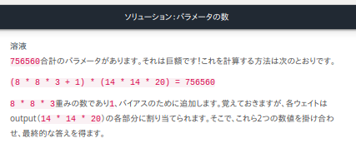
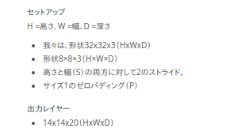

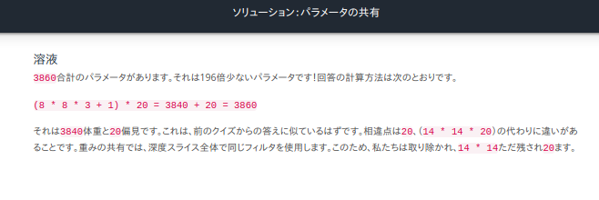

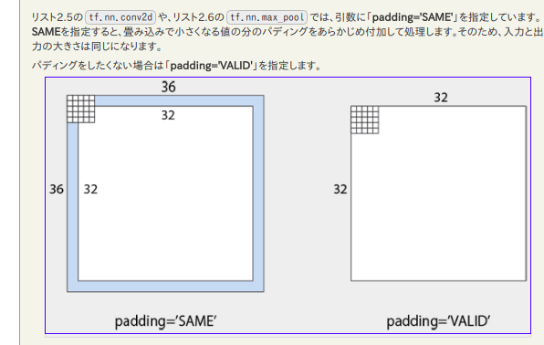

TensorFlowコンボリューションレイヤ
TensorFlowでCNNを実装する方法を調べてみましょう。
TensorFlowは提供tf.nn.conv2d()し、tf.nn.bias_add()独自の畳み込みレイヤーを作成する。
# Output depth
k_output = 64
# Image Properties
image_width = 10
image_height = 10
color_channels = 3
# Convolution filter
filter_size_width = 5
filter_size_height = 5
# Input/Image
input = tf.placeholder( tf.float32, shape=[None, image_height, image_width, color_channels])
# Weight and bias
weight = tf.Variable(tf.truncated_normal( [filter_size_height, filter_size_width, color_channels, k_output]))
bias = tf.Variable(tf.zeros(k_output))
# Apply Convolution
conv_layer = tf.nn.conv2d(input, weight, strides=[1, 2, 2, 1], padding='SAME')
# Add bias
conv_layer = tf.nn.bias_add(conv_layer, bias)
# Apply activation function
conv_layer = tf.nn.relu(conv_layer)

"""
Setup the strides, padding and filter weight/bias such that
the output shape is (1, 2, 2, 3).
"""
import tensorflow as tf
import numpy as np
# `tf.nn.conv2d` requires the input be 4D (batch_size, height, width, depth)
# (1, 4, 4, 1)
x = np.array([
[0, 1, 0.5, 10],
[2, 2.5, 1, -8],
[4, 0, 5, 6],
[15, 1, 2, 3]], dtype=np.float32).reshape((1, 4, 4, 1))
X = tf.constant(x)
def conv2d(input):
# Filter (weights and bias)
# The shape of the filter weight is (height, width, input_depth, output_depth)
# The shape of the filter bias is (output_depth,)
# TODO: Define the filter weights `F_W` and filter bias `F_b`.
# NOTE: Remember to wrap them in `tf.Variable`, they are trainable parameters after all.
F_W= tf.Variable(tf.truncated_normal((2, 2, 1, 3)))
F_b = tf.Variable(tf.zeros(3))
F_k = tf.Variable(tf.constant(70,shape=[2,2,1,3],dtype=tf.float32))
F_t = tf.Variable(tf.constant(70,shape=[3,],dtype=tf.float32))
F_W=F_k
F_b=F_t #No checked to Value,Only checked Size (kshiba)
# TODO: Set the stride for each dimension (batch_size, height, width, depth)
strides = [1, 2, 2, 1]
# TODO: set the padding, either 'VALID' or 'SAME'.
padding = 'VALID'
# https://www.tensorflow.org/versions/r0.11/api_docs/python/nn.html#conv2d
# `tf.nn.conv2d` does not include the bias computation so we have to add it ourselves after.
return tf.nn.conv2d(input, F_W, strides, padding) + F_b
out = conv2d(X)

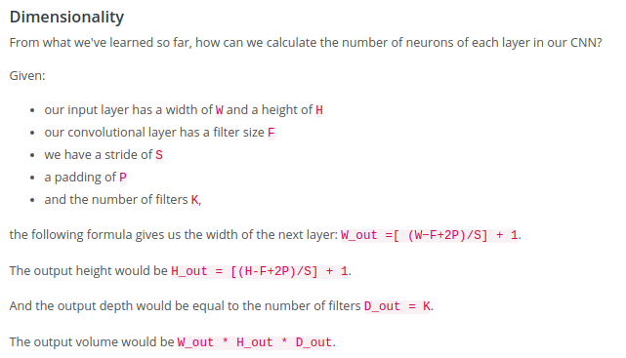

choose 'VALID' for the padding algorithm.

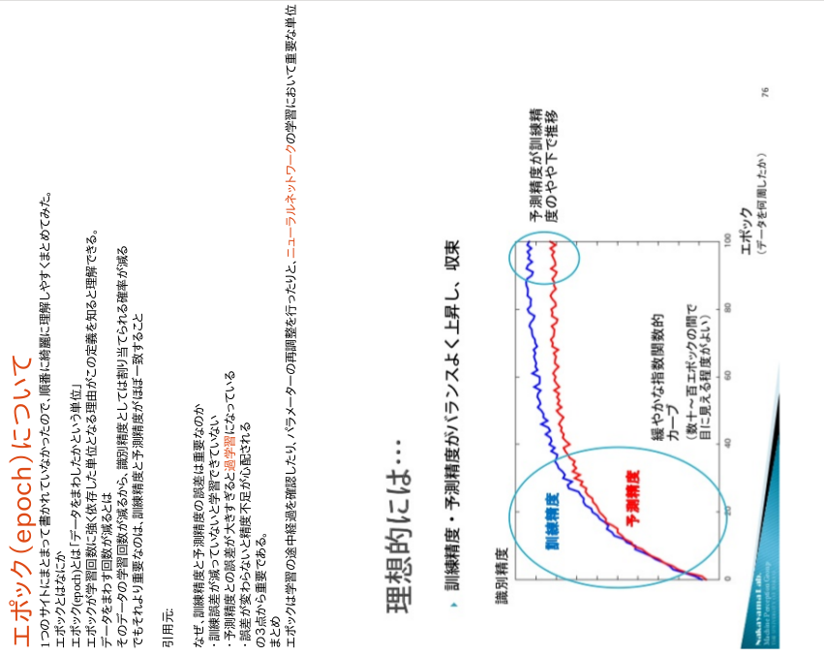
最適化の方法については、GradientDescentOptimizerという最急降下法を用いた最適化クラス（Optimizer）だけを使用していた。TensorFlowには、これを含めて８種類のOptimizerが用意

keras
# Load pickled data
import pickle
import numpy as np
import tensorflow as tf
tf.python.control_flow_ops = tf
with open('small_train_traffic.p', mode='rb') as f:
data = pickle.load(f)
X_train, y_train = data['features'], data['labels']
# Initial Setup for Keras
from keras.models import Sequential
from keras.layers.core import Dense, Activation, Flatten, Dropout
from keras.layers.convolutional import Convolution2D
from keras.layers.pooling import MaxPooling2D
# TODO: Build the Final Test Neural Network in Keras Here
model = Sequential()
model.add(Convolution2D(32, 3, 3, input_shape=(32, 32, 3)))
model.add(MaxPooling2D((2, 2)))
model.add(Dropout(0.5))
model.add(Activation('relu'))
model.add(Flatten())
model.add(Dense(128))
model.add(Activation('relu'))
model.add(Dense(5))
model.add(Activation('softmax'))
# preprocess data
X_normalized = np.array(X_train / 255.0 - 0.5 )
from sklearn.preprocessing import LabelBinarizer
label_binarizer = LabelBinarizer()
y_one_hot = label_binarizer.fit_transform(y_train)
model.compile('adam', 'categorical_crossentropy', ['accuracy'])
history = model.fit(X_normalized, y_one_hot, nb_epoch=10, validation_split=0.2)
with open('small_test_traffic.p', 'rb') as f:
data_test = pickle.load(f)
X_test = data_test['features']
y_test = data_test['labels']
# preprocess data
X_normalized_test = np.array(X_test / 255.0 - 0.5 )
y_one_hot_test = label_binarizer.fit_transform(y_test)
print("Testing")
metrics = model.evaluate(X_normalized_test, y_one_hot_test)
for metric_i in range(len(model.metrics_names)):
metric_name = model.metrics_names[metric_i]
metric_value = metrics[metric_i]
print('{}: {}'.format(metric_name, metric_value))

alex-net
"""
The traffic signs are 32x32 so you
have to resize them to be 227x227 before
passing them to AlexNet.
"""
import time
import tensorflow as tf
import numpy as np
from scipy.misc import imread
from caffe_classes import class_names
from alexnet import AlexNet
# placeholders
x = tf.placeholder(tf.float32, (None, 32, 32, 3))
resized = tf.image.resize_images(x, (227, 227))

